титул
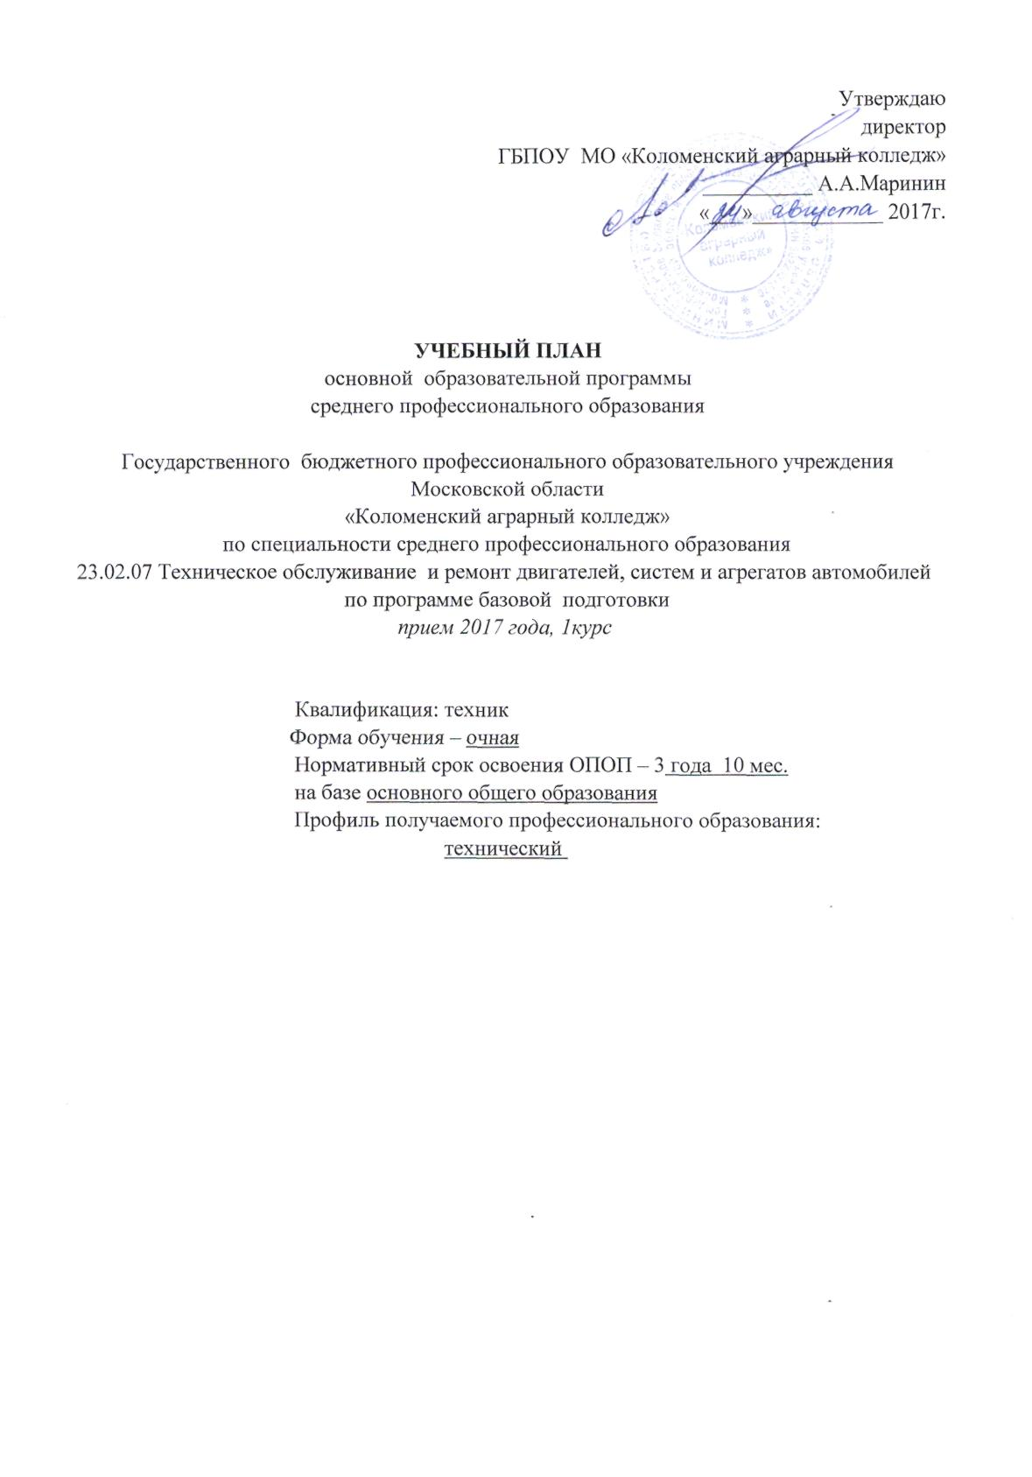
Утверждаю
директор
ГБПОУ МО «Коломенский аграрный колледж»
__________ А.А.Маринин
«___»____________ 2017г.

УЧЕБНЫЙ ПЛАН
основной образовательной программы
среднего профессионального образования

Государственного бюджетного профессионального образовательного учреждения
Московской области
«Коломенский аграрный колледж»
по специальности среднего профессионального образования
23.02.07 Техническое обслуживание и ремонт двигателей, систем и агрегатов автомобилей
по программе базовой подготовки
прием 2017 года, 1курс

Квалификация: техник
Форма обучения – очная
Нормативный срок освоения ОПОП – 3 года 10 мес.
на базе основного общего образования
Профиль получаемого профессионального образования:
технический

